Sheet1
１．会社概要（基本情報）
会社名 | 株式会社長谷工不動産投資顧問
 | 住所 | 〒108-0014 東京都港区芝4-2-3 NMF芝ビル３階
所在地 | 電話 | 03-6632-2933
 | ＨＰアドレス | https://www.haseko.co.jp/hreim/index.html
代表者 | 代表取締役 野元 博司
金融商品取引業登録番号 | 関東財務局長（金商）第1149号
登録年月日 | 2007-09-30
協会会員番号 | R092
業務開始年月 | 2005-09-21
資本金 | 80百万円
受付窓口 | コンプライアンス部
電話 | 03-6632-2933
E-mail アドレス | Takayuki_Myoga@haseko.co.jp
２．運用の特色（投資哲学、運用スタイル等）
当社は長谷工グループ企業の一員として、親会社である株式会社長谷工コーポレーションをはじめ、グループが有するネットワークや知識・経験やノウハウを最大限活用した事業を行っています。 投資対象とする不動産は、地域・エリアを厳選した優良物件に限定するように努め、これらの資産運用を通じて継続的な成長と安定的な運営をめざすとともに、資産価値の向上を図り、投資家の皆様の収益拡大に貢献いたします。 運用資産はオフィス、商業施設、レジデンシャル、ホテル等幅広く検討選別し、資産取得に当たっては、物件の遵法性を重視することはもちろん、マーケットの変動による投資リスクも考慮して判断いたします。 ●主要3事業 ①私募ファンド事業 ・投資家ソーシング、アクイジション支援業務 ・ファンド組成支援業務 ・アセットマネジメント、サブアセットマネジメント受託業務 ②私募リート事業 ③グループ物件活用 私募ファンド ・ファンド組成・運用・売却業務

３．投資に関する意思決定プロセス
検討案件ごとに、原則として毎月1回あるいは必要に応じて随時開催するインベストメント委員会において、投資方針等を決定し、外部専門委員（利害関係のない外部の弁護士）を加えたコンプライアンス・リスク管理委員会にて、その内容についてコンプライアンスやリスク管理の観点にてチェック検討を行い、最終的に私募ファンドの案件については取締役会の決議にて、私募リートの案件については投資法人役員会の決議にて意思決定を行っています。

４．運用体制
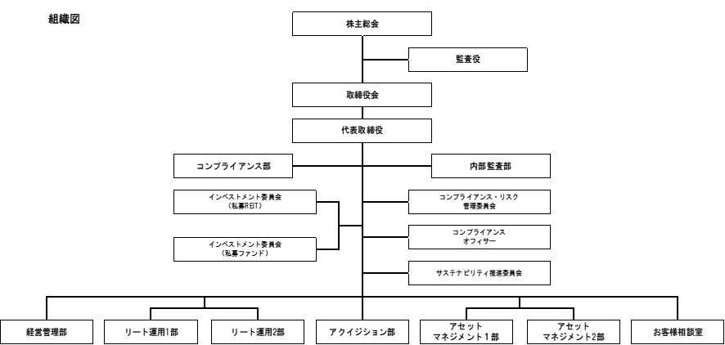

弊社では、組織図の通り、業務分掌及び職務権限を機能別にそれぞれの部署に分割しております。
また投資判断及び法令遵守につきましては、委員会組織による意思決定を制度化することにより、
利益相反取引防止や相互牽制チェック体制強化を図り、顧客の利益を害することのないよう
ガバナンス体制の確保に努めております。
コンプライアンス・リスク管理委員会におきましては、弁護士を外部専門委員とし、法令遵守の
態勢を整えております。

５．運用金額
2025年3月期

６．運用実績
（億円） 受託実績
 | 私募リート | 私募ファンド
2016年3月 | 0 | 550
2017年3月 | 0 | 718
2018年3月 | 0 | 1036
2019年3月 | 0 | 1552
2020年3月 | 0 | 2538
2021年3月 | 0 | 2008
2022年3月 | 195 | 2347
2023年3月 | 195 | 2288
2024年3月 | 336 | 2530
2025年3月 | 438 | 2459

７.アピールポイント
(1).長谷工グループシナジー
長谷工不動産投資顧問は長谷工グループのファンド管理・運用および私募リート管理・運用
部門です。マンションデベロッパーの子会社としてスタートし、設立当初は主に住宅案件を
運用してまいりましたが、現在は住宅に加え、オフィス、商業、ホスピタリティ等様々な
タイプのアセットを運用しております。

株式会社長谷工コーポレーションを中心としたグループ会社との相乗効果を最大限に生かし、
長谷工不動産ホールディングスの開発機能、長谷工ライブネットのＰＭ／ＢＭ機能を活用する
ことで、より多角的なサービスの提供が可能です。

●グループ物件活用型私募ファンド 事例
定期借地権案件を取得し、期中は安定収益を享受します。出口戦略は定期借地権期間終了後、
将来開発用地として売却を想定しています。

土地バリューファンド

(2).サスティナビリティへの取組
中長期的な価値向上のための環境・社会・ガバナンスへの豊富な対応実績

①環境認証の取得
運用資産に関わるさまざまな環境認証を積極的に取得しております。（2025年10月現在）
（ｱ）DBJ Green Building認証

(ｲ)CASBEE-不動産

(ｳ)GRESB リアルエステイト評価
2025年10月 長谷工レジデンシャルプライベート投資法人にてグリーンスターを取得

②エネルギー消費量の削減、クリーンエネルギー
・エネルギー消費量を削減するため、共用部にはLED照明の導入推進
をしています。

・余分なCO2排出を減らすため、再生エネルギーの活用や、
一部の住宅に太陽光発電システム、EV充電設備を設置しています。

③防災対策
・取得前に関係法令に基づく土地の履歴調査、ハザードマップ把握を行い、
法令または投資家様の方針に応じて、施策を実行します。

④居住者の快適さと健康への配慮
・居住者の快適性を向上させるため、一部の物件でリノベーションや改修を実施。

・一部の物件ロビーにデジタルサイネージを設置し、
防災や近隣の便利な情報をお知らせしています。

